工作表 1 - 资料汇总
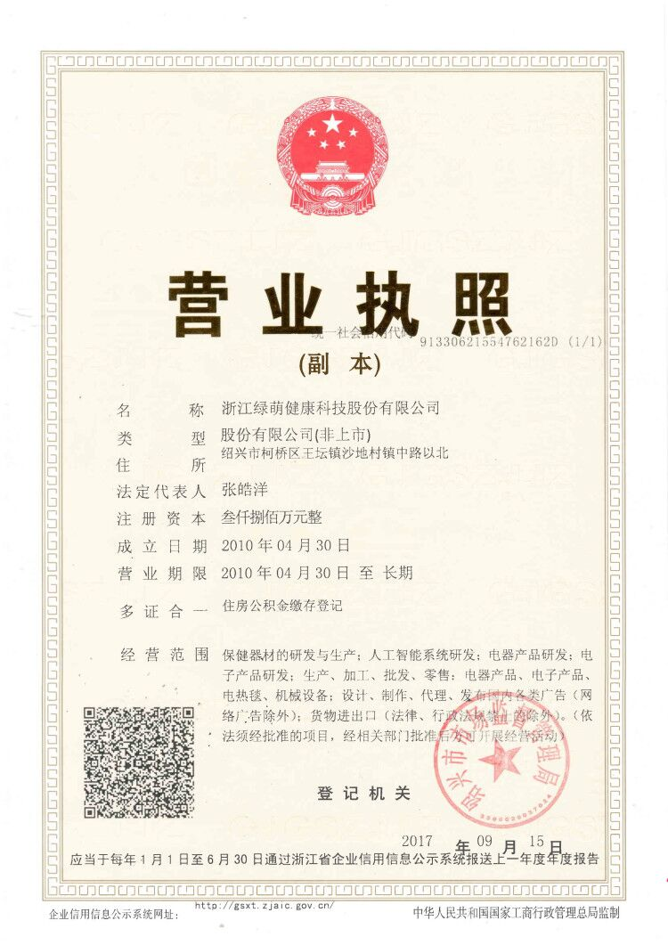
资料汇总
# | 资料名称 |  | 说明
1 | 企业名称 | 浙江绿萌健康科技股份有限公司 | 请填写企业名称，注册成功后企业名称不可修改
2 | 营业执照注册号/统一社会信用代码 | 91330621554762162D | 请输入15位营业执照注册号或18位统一社会信用代码，主体号码与营业执照上必须保持一致，其他号码不予认证。请注意区分字母大小写，同一个营业执照注册号最多可注册2个企鹅号。
3 | 企业营业执照扫描件 |  | 请上传企业营业执照原件或复印件(复印件必须加盖公章)扫描件，要求内容清晰可见，大小不超过5M
4 | 运营者身份证姓名 | 王潇 | 请填写运营者身份证姓名，名字中如果包含分隔号“•”，请完整输入
5 | 身份证号码 | 140225199010080033
6 | 联系人电话 | 18666916468 | 请填写本人常用手机号，以便及时接收信息及通知
7
8
9
10
11
12

